Uitgangspunten & landschap
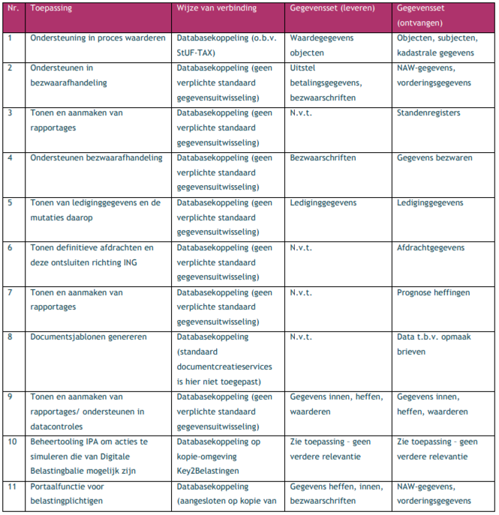
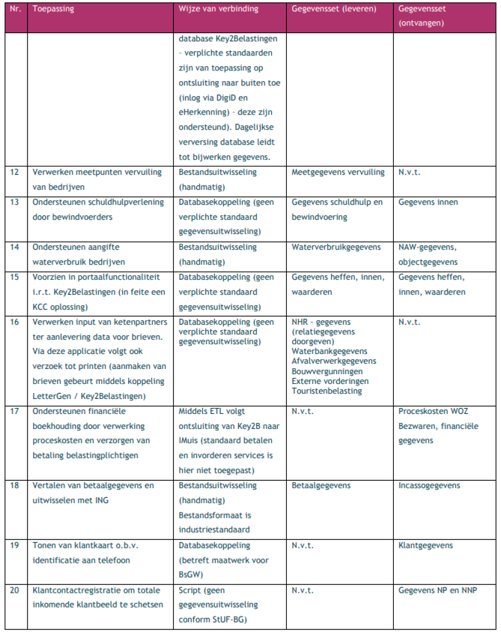
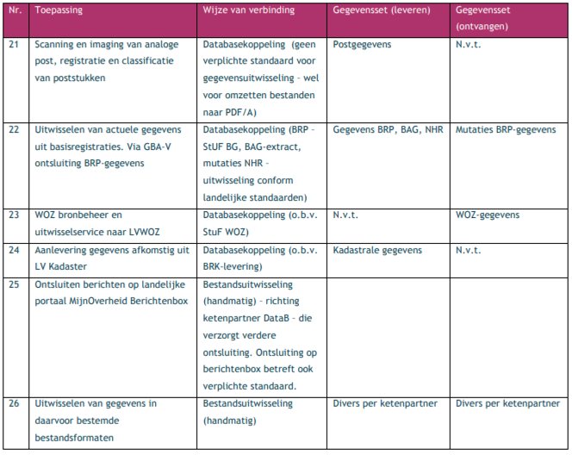
UITGANGSPUNTEN
De vervangings- en aanschafvraagstukken staan in het teken van de volgende uitgangspunten:
BsGW zet in op Operational Excellence, Standaard tenzij
* dit betekent inzetten op digitaliseren en standaardisering.
* bij benodigde flexibiliteit geldt dat we verantwoorde keuzes/ oplossingen nemen (low coding).
Best practise, modulair -
* standaard oplossing per onderdeel: best of breed
IT - principes
* 1. BsGW denkt vanuit de positie van de klant
* 2. BsGW werkt met generieke processen en functies
* 3. BsGW voert regie over uitbestede diensten
* 4. BsGW biedt de klant een goede informatiepositie
* 5. BsGW digitaliseert haar diensten en processen; optimaal digitaal​
*6. BsGW hergebruikt gegevens
*7. BsGW gaat op een vertrouwelijke manier met gegevens om
*8. BsGW gaat uit van best practice, best-of-breed standaard oplossingen
*9. Gegevens worden zo vroeg mogelijk verwerkt
BsgW volgt de ontwikkelingen conform GEMMA gegevenslandschap, hiermee zet BsGW in op een applicatielandschap dat invulling geeft aan Common Ground. Dit betekent:
* Regie over de gegevens
* Verhogen portabiliteit van gegevens
* Interne en externe transparantie over de verwerking van gegevens
* De burger heeft zeggenschap over de ‘eigen’ gegevens
* Eenvoudig voldoen aan vigerende wetgeving onder andere op het gebied van informatiebeveiliging en bescherming van privacy
* Stimuleren van innovatie van eindgebruikerstoepassingen

Visualisering huidige applicatielandschap. Blauw omcirkelde applicaties betreffen vervangingvraagstukken. Rood omcirkelde applicaties betreft een aanschafvraagstuk dat nu nog niet in het landschap aanwezig is. De ESB is eveneens een aanschafvraagstuk aangezien er nu gebruikgemaakt wordt van services via een ketenpartner.

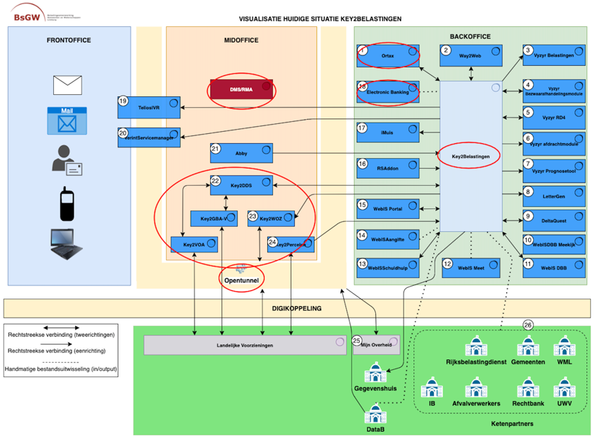

Toelichting op applicatielandschap - gegevensuitwisseling van- en naar Key2Belastingen

